9
Cuadro 9: RELACIÓN ENTRE EL PIB-K Y EL CONSUMO DE COMBUSTIBLES FÓSILES: AÑOS 2013-17

Año | Consumo de combustibles fósiles (en miles de galones) | PIB-K (en millones de balboas) | PIB-K/Consumo de combustibles fósiles

2013 | 9,914.50 | 32,744.94 | 3.3
2014 | 10,505.02 | 34,404.00 | 3.3
2015 | 10,842.37 | 36,322.29 | 3.4
2016 | 11,279.34 | 38,134.26 | 3.4
2017 | 11,692.88 | 40,176.93 | 3.4

PIB-K: Producto interno bruto a precios constantes.
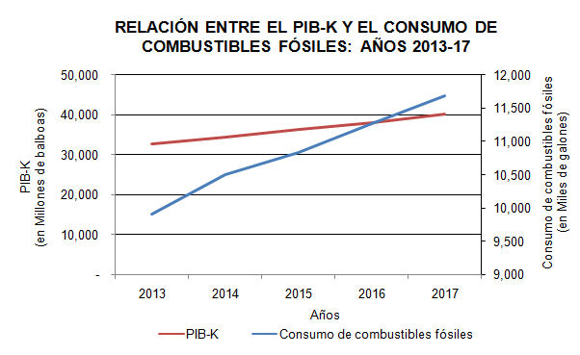

Consumo de combustibles fósiles
PIB-K

